상품제안서
맥로이드 여행용파우치6in1 | 상품코드: F31666

 |  |  |  |  |  |  | 02-412-0044 | www.easy1.co.kr
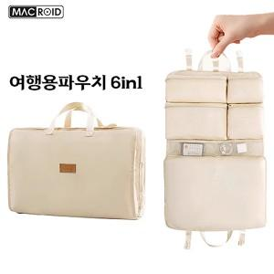

【상세/제작정보】 | <p>종이케이스 450원vat별도</p><p>&nbsp;</p><p>종이케이스+선물포장 850원vat별도</p><p>&nbsp;</p><p>종이케이스사이즈 130*225*75mm</p><p>&nbsp;</p><p>박스입수량 지퍼백50개 / 종이케이스25개​&nbsp;</p>

【인쇄/포장옵션】 | 레이저 / 지퍼백

【공급단가】 | 수량 | 100~ | 300~ | 500~ | 1,000~ | 3,000~
*VAT별도 | 단가 | 7,500원 | 7,380원 | 7,200원 | 7,020원 | 6,900원

【상품 URL】 | https://dev.easy1.co.kr:443/src/goods_detail.php?gdno=31666

